Login
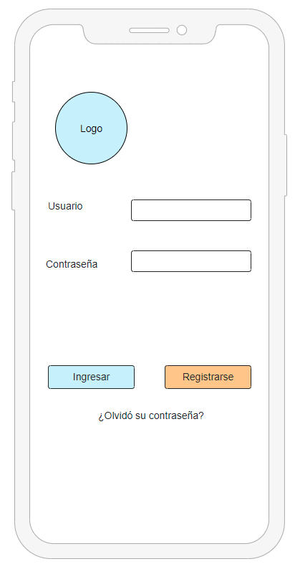
Caso de uso | Iniciar sesión |  | Interfaz móvil de la página de inicio
Actores | Usuarios registrados y supervisores (activos) - Administrador (pasivo)
Tipo | Flujo básico para el funcionamiento del sistema
Propósito | Permite identificar al usuario que interactua con el sistema para luego posibilitar otras funcionalidades según el rol que tenga asignado
Precondiciones | Para iniciar sesión debe haber un registro previo
Postcondiciones | Una vez que inserta que haya realizado el login exitosamnete, se muestra la pantalla principal.
Flujo principal | Iniciar sesión validando las credenciales ingresadas para identificarse con el sistema
Subflujos | Ver eventos, modificar clave, administrar evento, gestionar comentario, gestionar reclamo y cerrar sesión
Excepciones | Iniciar sesión No podrá ser exitoso el inicio de sesión si: - Las credenciales estan caducadas - El usuario fue penalizado o bloqueado por algún administrador - Los servicios de autenticación de terceros independientes al sistema estan fuera de servicio. | Modificar clave No podrá modificar la clave por una utilizada previamente y que no cumpla con el formato requerido.

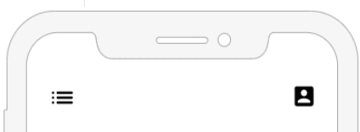

Aclaracion: Todas las interfaces cuentan con un menu de secciones arriba a la izquierda y con otro arriba a la derecha que muestra las opciones de usuario, eso seria parte del template base que tienen todas las vistas.

Registro
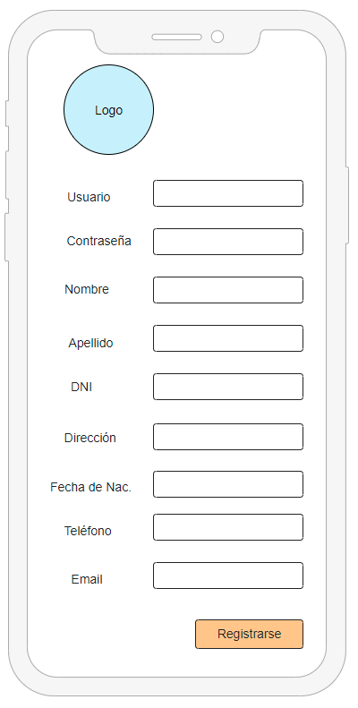
Caso de uso | Registrarse | Interfaz mobile de la página de registro
Actores | Usuario no registrado
Tipo | Flujo básico y precondicionante para el posterior inicio de sesión
Propósito | Permite a un usuario, ya sea un vecino o un supervisor previamente asignado, crearse una cuenta en el sistema para poder interactuar y visualizar información.
Precondiciones | Debe cumplir con todos los formatos y campos del formulario de registro y ser vecino del barrio en cuestión. Para el caso de los supervisores al crearse la cuenta un administrador asignaría su rol.
Postcondiciones | Una vez que completa el formulario correctamente se registra en la base de datos el usuario y puede acceder a la pagina principal con sus nuevas credenciales
Flujo principal | validacion de formulario y guardado en la base de datos
Subflujos | Ver página principal y registrarse
Excepciones | No podra registrase un usuario preexistente, no se cumple con el formato de algun/os campo/s requeridos para registrarse.

Reclamos
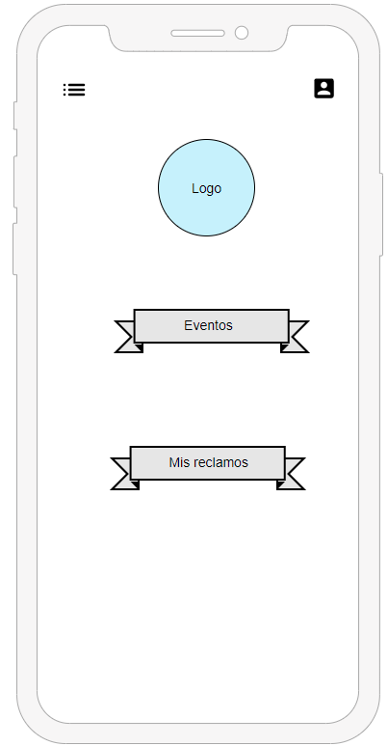
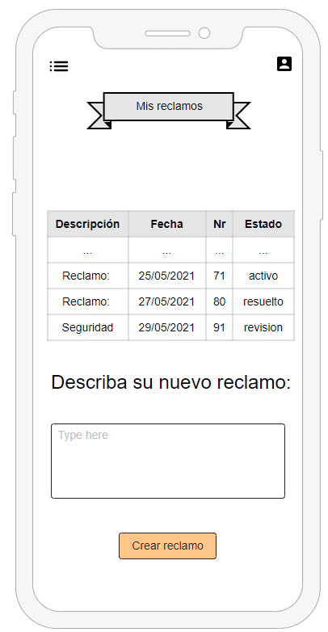
Caso de uso | gestionar reclamo
Actores | supervisor y usuario
Tipo | Flujo secundario del modulo principal
Propósito | permite a los usuario agregar un reclamo y al supervisor modificar o borrarlos
Precondiciones | existir una problemática por la que iniciar un reclamo y preexistir si se desea borrar
Postcondiciones | Presiona en el boton mis reclamos y se dirige a la vista donde figuran los reclamos creados junto a la opcion de crear uno nuevo, esta ultima guarda en la base de datos la descripcion y fecha del reclamo, y le asigna un numero
Flujo principal | se entra a la base de datos para traer los reclamos del usuario y mostrarlos en pantalla, y se envia a la base de datos la informacion en caso de ser una creacion de nuevo reclamo
Subflujos | modificar reclamo, borrar reclamo y agregar reclamo
Excepciones | un supervisor no podra agregar un reclamo, solo administrarlo

Interfaz mobile de la página principal y de la gestión de reclamos

Eventos
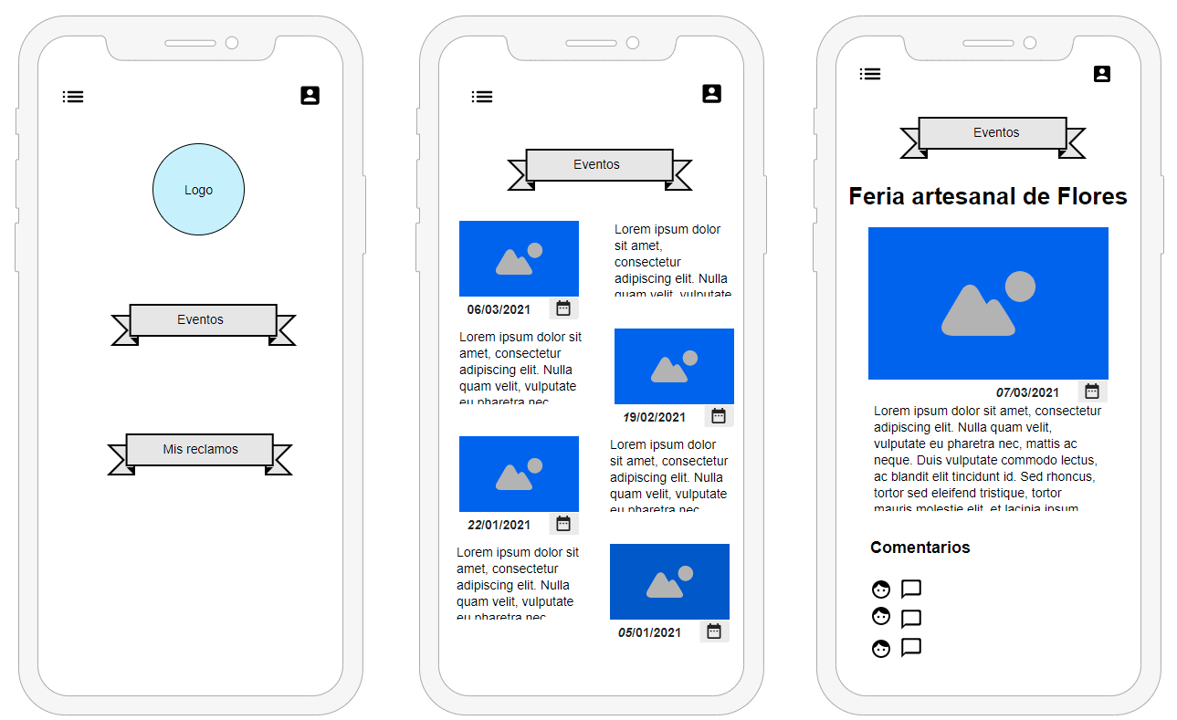
Caso de uso | adminstrar evento
Actores | supervisor y usuario
Tipo | Flujo secundario del modulo principal
Propósito | permite a los usuarios ver los eventos publicados, y al supervisor modificar, borrar o agregar uno nuevo.
Precondiciones | el usuario debe estar logeado par ver los eventos
Postcondiciones | al presionar el boton Eventos muestra una seccion con algunos eventos recientes, descripcion y fecha. Si presiona en un evento concreto le da el detalle completo y le permite agregar y ver comentarios.
Flujo principal | gestionar reclamo(se entra a la base de datos blah blah)
Subflujos | modificar reclamo, borrar reclamo y agregar reclamo
Excepciones | un usuario normal solo puede ver el evento y comentar, las demas acciones las realiza el supervisor

Interfaces de eventos

Admin Panel
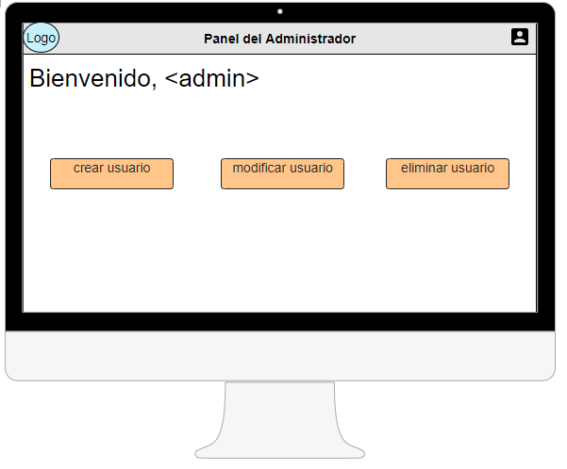
Caso de uso | Administrar
Actores | Administrador
Tipo | Interfaz, flujo principal conductor de ABM.
Propósito | Permite a un administrador del sistema principal dar de alta, de baja o modificar el estado de un usuario y/o supervisor.
Precondiciones | Contar con las credenciales prioritarias otorgadas para acceder por el módulo de iniciar sesión satisfactoriamente.
Postcondiciones | Cada botón de la interfaz principal mostraria opciones respectivas a la acción ejecutar sobre un usuario.
Flujo principal | Flujo secundario, posterior al principal (iniciar sesión)
Subflujos | Dar de alta, modificar, borrar y cerrar sesión.
Excepciones | -

Interfaz web del panel de administración

